Chi tiết địa chất
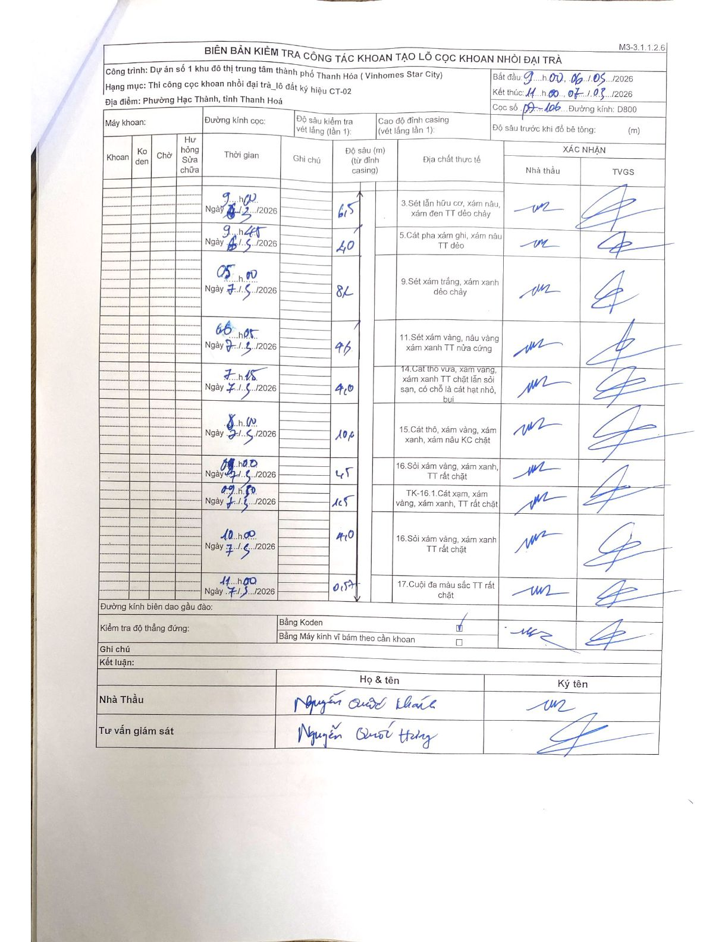
Dự án | Dự án số 1 khu đô thị trung tâm thành phố Thanh Hóa ( Vinhomes Star City)
Hạng mục | Thi công cọc khoan nhồi đại trà_lô đất ký hiệu CT-02
Tên bộ phận | Phường Hạc Thành, tỉnh Thanh Hoá
Số hiệu cọc | 09-106
Biên bản số
Đường kính | D800
Bắt đầu thi công | 09:00 06/05/2026
Kết thúc thi công | 11:00 07/05/2026

Địa chất TT | Đường kính | Mô tả lớp thiết kế | Từ (h) | Đến (h) | Cao độ từ | Cao độ đến | T.Gian (h) | Dài (m) | V (m/h) | Ghi chú
1 | D800 | 3.Sét lẫn hữu cơ, xám nâu, xám đen TT dẻo chảy | 09h00 06/05/2026 | 09h45 06/05/2026 | 0 | -6.5 | 0.75 | 6.5 | 8.67
2 | D800 | 5.Cát pha xám ghi, xám nâu TT dẻo | 09h45 06/05/2026 | 05h00 07/05/2026 | 0 | -2 | 19.25 | 2 | 0.1
3 | D800 | 9.Sét xám trắng, xám xanh dẻo chảy | 05h00 07/05/2026 | 06h05 07/05/2026 | 0 | -8.2 | 1.08 | 8.2 | 7.57
4 | D800 | 11.Sét xám vàng, nâu vàng xám xanh TT nửa cứng | 06h05 07/05/2026 | 07h15 07/05/2026 | 0 | -9.6 | 1.17 | 9.6 | 8.23
5 | D800 | 14.Cat thô vừa, xám vàng, xám xanh TT chặt lẫn sỏi san, có chỗ là cát hạt nhỏ, bụi | 07h15 07/05/2026 | 08h00 07/05/2026 | 0 | -4 | 0.75 | 4 | 5.33
6 | D800 | 15.Cát thô, xám vàng, xám xanh, xám nâu KC chặt | 08h00 07/05/2026 | 08h40 07/05/2026 | 0 | -10.6 | 0.67 | 10.6 | 15.9
7 | D800 | 16.Sỏi xám vàng, xám xanh, TT rất chặt | 08h40 07/05/2026 | 09h30 07/05/2026 | 0 | -4.5 | 0.83 | 4.5 | 5.4
8 | D800 | TK-16.1.Cát xạm, xám vàng, xám xanh, TT rất chặt | 09h30 07/05/2026 | 10h00 07/05/2026 | 0 | -1.5 | 0.5 | 1.5 | 3
9 | D800 | 16.Sỏi xám vàng, xám xanh TT rất chặt | 10h00 07/05/2026 | 11h00 07/05/2026 | 0 | -4 | 1 | 4 | 4
10 | D800 | 17.Cuội đa màu sắc TT rất chặt | 11h00 07/05/2026 | 11h00 07/05/2026 | 0 | -0.57 | 0.5 | 0.57 | 1.14

ẢNH BIÊN BẢN GỐC

